GestaoDeRisco
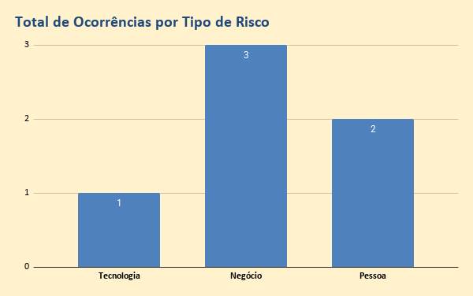
Gestão de Riscos
Id | Data | Autor | Risco | Mitigação | Tipo | Probabilidade | Impacto | Severidade
1 | 02/03/2020 | Tom | A utilização de linguagens de Programação com baixo conhecimento no mercado pode prejudicar a busca por profissionais | Utilizar linguagens com alta disponibilidade de especialista no Mercado | Tecnologia | 3-Alto | 2-Medio | 6
2 | 02/03/2020 | Hugo | Falta de definição clara do Tipo de Solução que sera ofertada: Software, Hardware, Consultoria podera confundir a cabeça do Investidores e demais integrantes do grupo. | Fazer uma declaração de Missão com foco no Objetivo da Padaria 4.0 e visão para 3 anos (ou mais). | Negócio | 2-Medio | 3-Alto | 6
3 | 02/03/2020 | Tom | Na tercerização do DEV, alguem pode "roubar" a ideia e vender para outras pessoas (ou até mesmo implementar) | Criar arquitetura de forma modular no melhor estilo "lego" e fatiar o DEV em várias fábricas de software (ou desenvolvedores "freelas"). Ex: BlueCore, Workana etc. | Negócio | 3-Alto | 3-Alto | 9
4 | 03/03/2020 | Tom | Falta de mdo especializada nas Padarias para auxiliar na implantação do Produto Padaria 4.0. pode retardar o crescimento. | Aplicação da Adoção de Tecnologia para os profissionais da Padaria. Desenvolver Tecnologia de Inteligencia Artifical para ajudar na capacitação de pessoas. | Pessoa | 3-Alto | 2-Medio | 6
5 | 03/03/2020 | Tom | LGPD poderá comprometer pela restrição de troca de informações para alimentar as analises | Contrato entre Results e Padaria para suportar esta troca de informações. Outro ponto é trabalhar com amostragem para não identificar a pessoa fisica. | Negócio | 3-Alto | 1-Baixo | 3
6 | 01/04/2020 | Hugo | Resistência a implementação de novas tecnologias | ????????? | Pessoa | 3-Alto | 3-Alto | 9
7 |  |  |  |  |  |  |  | 0
8 |  |  |  |  |  |  |  | 0
9 |  |  |  |  |  |  |  | 0
10 |  |  |  |  |  |  |  | 0
11 |  |  |  |  |  |  |  | 0
12 |  |  |  |  |  |  |  | 0
13 |  |  |  |  |  |  |  | 0
14 |  |  |  |  |  |  |  | 0
15 |  |  |  |  |  |  |  | 0
16 |  |  |  |  |  |  |  | 0

BluePrint_Dashboard
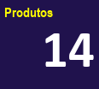
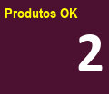
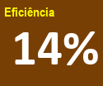
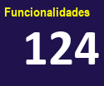
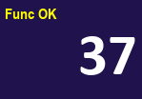
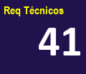
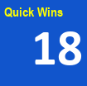
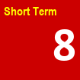
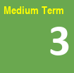
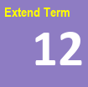
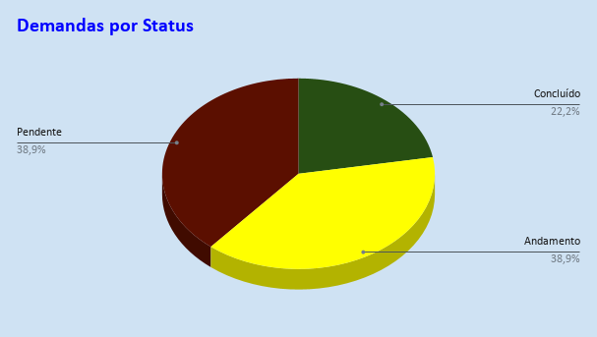
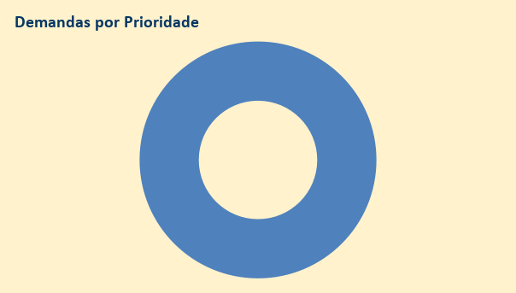
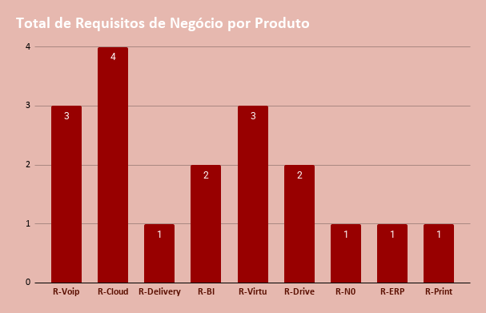
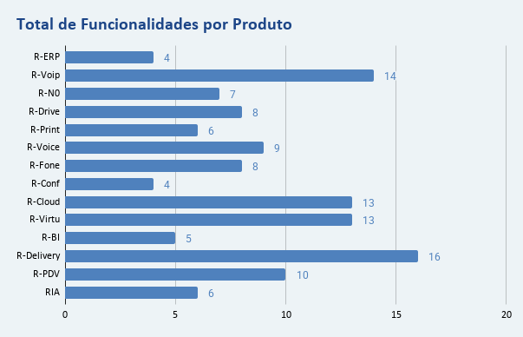
Dashboard do Blueprint para entender o GAP da solução desejada e definir um Plano de Ação

Exemplo Canvas DropBox
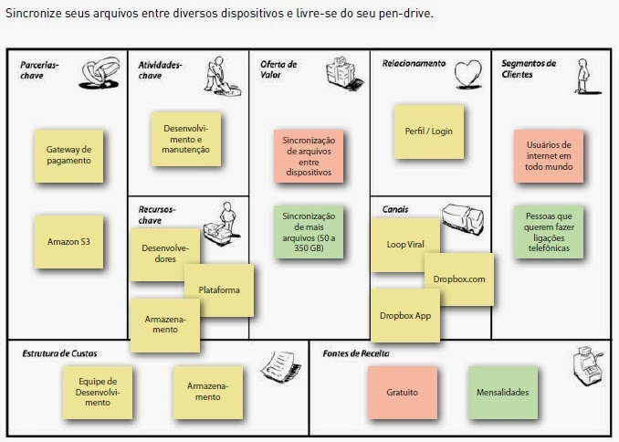

2-Proposições de Valor
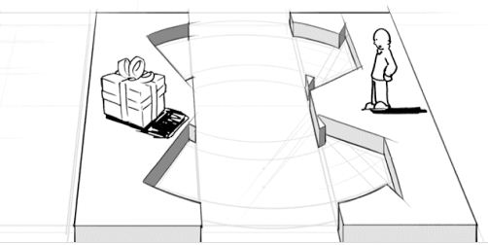
2-Proposições de Valor
Perguntas Importantes
1) Que valor nos Entregamos para os Clientes?
2) Quais problemas nos estamos ajudando resolver?
3) Que Necessidades dos Clientes que nos estamos satisfazendo?
4) Que pacotes de produtos/serviços nós estamos oferecendo para cada Segmento de Clientes?

Respostas
Padaria:
Identificar a jornada, hábitos e prefrências dos clientes
Mapear as demandas de maneira perzonalizada
Monitorar os pedidos, produção, produtos e entrega
Detectar e corrigir falhas nos equipamentos e sistemas
Agilizar a comunicação com clientes, fornecedores e colaboradores | Voltar Menu Principal
Identificar possíveis furtos, perdas e desperdícios | IR para o Canvas

Clientes:
Pesquisar produtos on-line
Compra e pagamento via aplicativos
Atendimento personalizado
Efetuar pedido por diferentes canais de comunicação
Acompanhar o status do pedido

1-Segmentos de Clientes
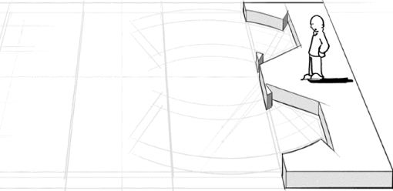
1-Segmentos de Clientes
Perguntas Importantes
1) Para quem estamos criando VALOR?
2) Quais são as caracteristicas destes segmentos?
3) Quem são os nossos potenciais clientes mais importantes?

Respostas
Padarias

 | Voltar Menu Principal
 | IR para o Canvas

3-Canais
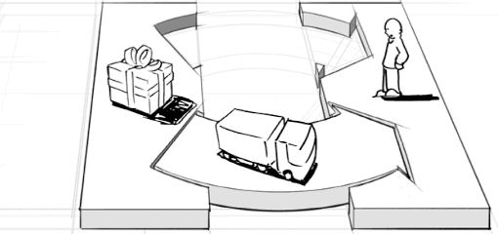
3-Canais
Perguntas Importantes
1) Por quais Canais nossos Segmentos de Clientes podem/querem ser abordados?
2) Como esses Canais estão integrados?
3) Qual é o Custo/Benefício da utilização de cada Canal?
4) Como os alcançamos agora?

Respostas
Appliance com Solução Embarcada
Plataforma com Multi-Aplicativos local ou Nuvem
Revenda feitas por Parceiros Estratégicos
Sindicatos das Padarias
Eventos do Segmento (Feiras, Workshops etc..)
Sites | Voltar Menu Principal
WhatsApp | IR para o Canvas
Sociais (youtube, facebook..)
Distribuidores

4-Relacionamento com Clientes
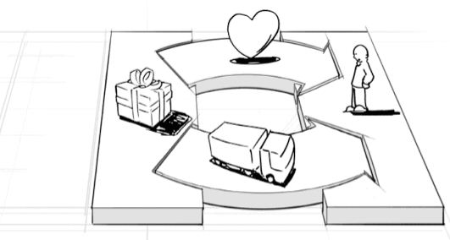
4-Relacionamento com Clientes
Perguntas Importantes
1) Que tipo de relacionamento os clientes de cada segmento podem esperar?
2) Qual é o custo de cada um deles?
3) Como isso está integrado ao Modelo de Negócio como um todo?
4) O que pode se esperar em termos de aquisição e retenção para esse tipo de relacionamento?

Respostas
Ações de Marketing
Eventos para Canais (Results Summit)
Webinars
Banners nas Padarias
Workshops de Harmonização
Atendimento (Call Center) | Voltar Menu Principal
 | IR para o Canvas

5-Fontes de Receita
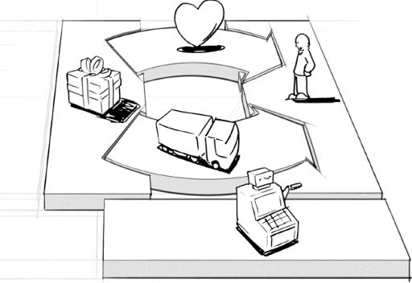
5-Fontes de Receita
Perguntas Importantes
1) O que o cliente valoriza e pelo qual está disposto a pagar?
2) O que eles têm pago ultimamente para resolver o mesmo problema?
3) De que maneira eles preferem pagar pelo valor gerado?
4) Qual é a parcela de contribuição de cada fonte de receita para a receita total esperada?

Respostas
Plano Basico Mensal
Plano Médio Mensal
Plano Avançado Mensal

 | Voltar Menu Principal
 | IR para o Canvas

6-Recursos Chave
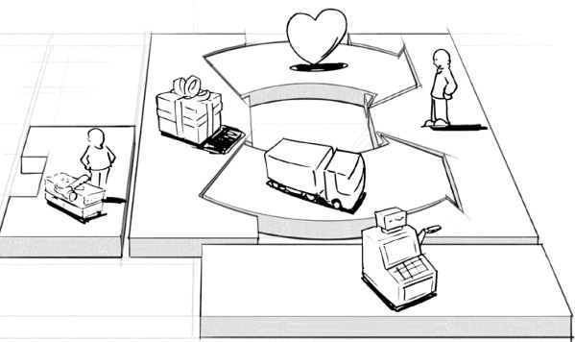
6-Recursos-Chave
Perguntas Importantes
1) Que Recursos-Chave são importantes para a nossa proposição de valor?
2) Para sustentar os Canais?
3) Para manter o Relacionamentos com os Clientes?
4) Para implementar(alcançar) as Fontes de Receita?

Respostas
Desenvolvedores Polivalente (Java, Phyton etc..)
Especialistas de UX
Equipamentos Eletronicos para IoT
Serviços em Nuvem
Logistica (movimentação de Hardware)
Atendimento Vendas e Suporte Tecnico | Voltar Menu Principal
Atendimento Rede de Distribuidores | IR para o Canvas
Recursos Financeiros (Investimentos)
Profissional de Adoção de Tecnologia
Departamento de SAC/Ouvidoria
BackOffice
Marketing

7-Atividades Chave
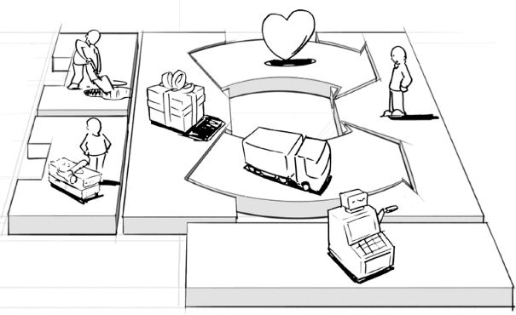
7-Atividades-Chave
Perguntas Importantes
1) Que Atividades-Chave são importantes para a nossa proposição de valor?
2) Para sustentar os Canais?
3) Para manter o Relacionamentos com os Clientes?
4) Para implementar(alcançar) as Fontes de Receita?

Respostas
Treinamento da Rede
Desenvolvimento de Software
Ações de Marketing
Backoffice (contabilidade, financeiro, etc..)
Monitoramento de dados e sistemas
Atendimento/Suporte ao Cliente | Voltar Menu Principal
Comercial | IR para o Canvas
P&D

8-Parcerias Chave
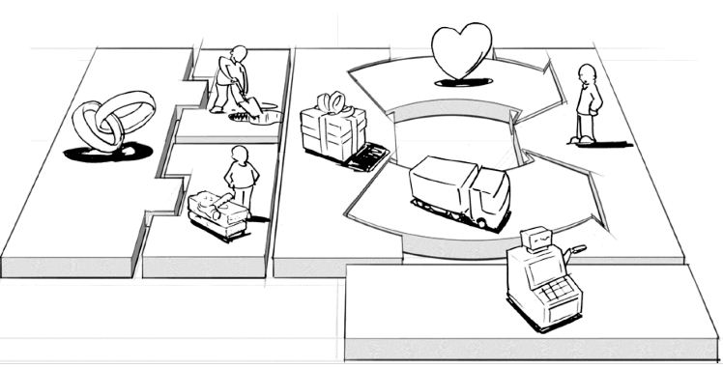
8-Parcerias Chave
Perguntas Importantes
1) Quais devem ser nossos parceiros-chave?
2) Quem são os fornecedores estratégicos?
3) Quais recursos-chave estamos obtendo deles?
4) E quais atividades-chave eles produzem?

Respostas
Fabricas de Software
Data Centers
Parceiros de Backoffice (Contabilidade, Juridico etc..)
Associações (Abip, Sampapão, Rio+Pão, Sebrae, etc..)
Agencias de Marketing e Publicidade
Rede de Distribuidores | Voltar Menu Principal
Investidores | IR para o Canvas
Universidades (USP, FEI etc..)
Lianja
Consultorias e Mentorias
Padaria Piloto

9-Estrutura de Custos
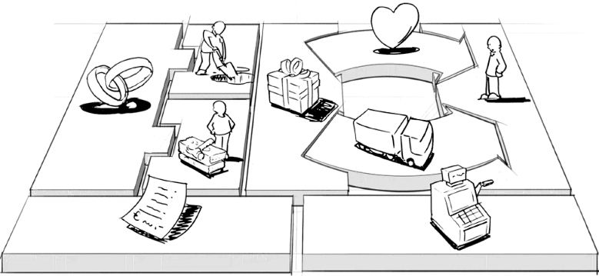
9-Estrutura de Custos
Perguntas Importantes
1) Quais são os custos mais importantes inerentes ao nosso modelo de negócio?
2) Quais recursos-chave são os mais caros?
3) Quais atividades-chave são as mais caras?
4) Quais dos custos são Variaveis e quais são Fixos?

Respostas
Licenciamento
Desenvolvimento de Software
Infraestrutura
Pessoal
Backoffice (com todos parceiros)
Treinamentos e Capacitação | Voltar Menu Principal
 | IR para o Canvas

10-VersãoCanvas
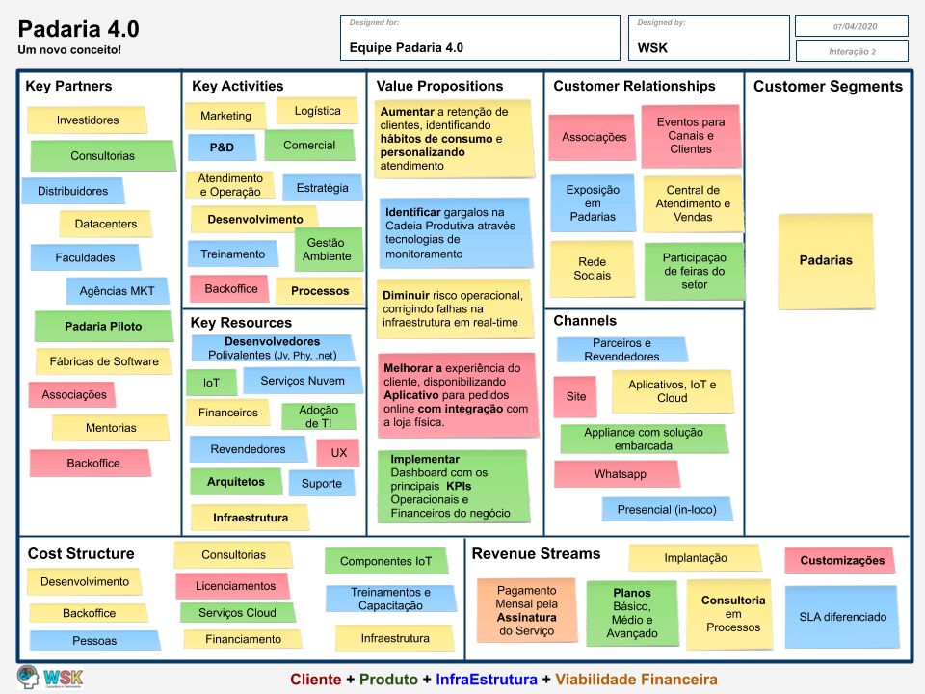

Canvas-como-5w2h
